はじめに
利用企業 お申込み・ご利用開始までの流れ

お申込み
STEP１． | 「1．利用申込書」を入力し、A4用紙に印刷してご捺印ください。
 | 同シート右側の記入例を参照いただき、お申込情報をご入力ください。

STEP２． | 「2．初期設定情報記入シート」をご入力ください。
 | 同シートの右側の記入例を参照いただき、TIMEWORKシステムに初期設定する情報をご入力ください。

STEP３． | 捺印済み利用申込書のPDFファイルと当Excelファイルを
 | 営業担当者宛てにメールにてご送付ください。

TIMEWORKサポート窓口より、アカウント情報をメールでお送りします

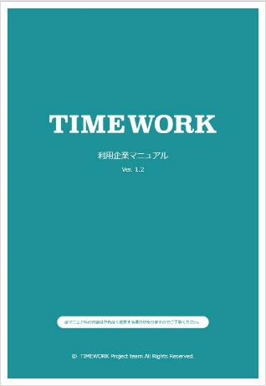
ご利用開始
STEP４． | 利用企業管理サイトへログインし、 | ◀利用企業マニュアル
 | 利用グループ・利用者情報をご登録ください。
 | 手順の詳細は、管理サイトトップページに掲載の
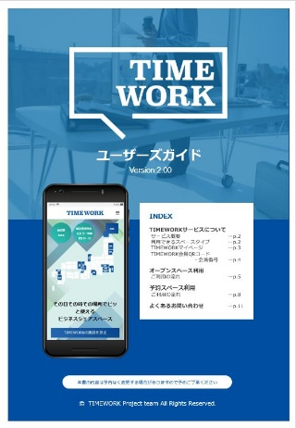
 | 「利用企業マニュアル」をご参照ください。 |  | ▼ユーザーズガイド

STEP５． | 利用者はポータルサイトへログインし、
 | スペースを検索・予約いただけるようになります。
 | ご利用方法の詳細は、ポータルサイトトップページに掲載の
 | 「ユーザーズガイド」をご参照ください。

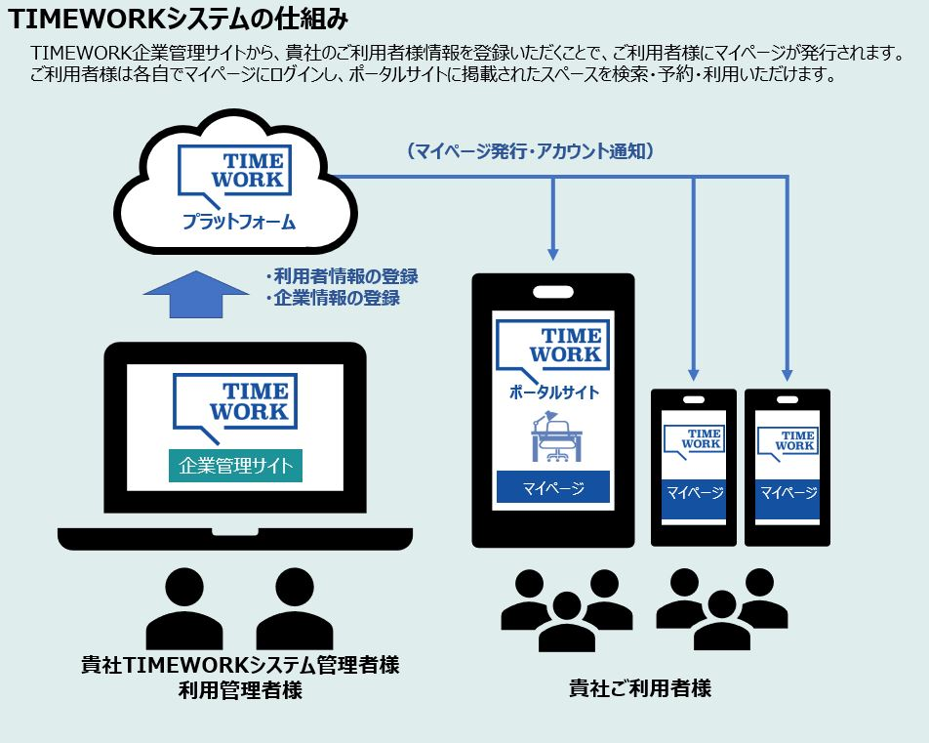

当資料に関するお問い合わせ： TIMEWORKサポート窓口（support@timework.co.jp）

 |  |  |  | MM-AF260601

1.利用申込書
入力例
STEP１
 |  | 利用申込書の入力・捺印（本シートをA4用紙に印刷してください）

TIMEWORK利用申込書 |  |  |  |  |  |  |  |  |  | TIMEWORK利用申込書

 |  |  |  |  |  |  |  |  |  |  |  |  |  |  |  |  | 2022 |  | 11 |  | 1
 |  |  |  |  | お申込日（西暦） | 年 | 月 |  | 日 |  |  |  |  |  |  | お申込日（西暦） |  | 年 |  | 月 |  |  | 日
（運営者）TIMEWORK合同会社 御中 |  |  |  |  |  |  |  |  |  | （運営者）TIMEWORK合同会社 御中

 |  | （申込者） | 住所 | 〒 | ー |  |  |  |  |  |  | （申込者） | 住所 | 〒 | XXX | ー | XXXX
 |  |  |  |  |  |  |  |  |  |  |  |  |  | 東京都渋谷区渋谷XX-XX-XX XXXXビル XX階

 |  |  | 企業名 |  |  |  |  |  |  |  |  |  | 企業名 | 株式会社○○

印
 |  |  | 部署・役職 |  |  |  | ㊞ |  |  |  |  |  | 部署・役職 | 代表取締役 |  |  |  |  |  | ㊞

 |  |  | 代表者氏名 |  |  |  |  |  |  |  |  |  | 代表者氏名 | XXXX XXXX

 |  |  |  |  |  |  |  |  | ※法人印を押印ください（個人印不可） |  |  |  |  |  |  |  |  |  |  |  |  |  | ※法人印を押印ください（個人印不可）
お申込の企業名が確認できる法人印を押印してください。
（角印可・部門印可・個人印不可）
当社は、「TIMEWORK利用規約」（以下「本利用規約」といい、本利用規約に定義される用語を、本申込書においても |  |  |  |  |  |  |  |  |  | 当社は、「TIMEWORK利用規約」（以下「本利用規約」といい、本利用規約に定義される用語を、本申込書においても
使用します。）における本サービスを以下の契約条件表に記載の条件で申し込みます。 |  |  |  |  |  |  |  |  |  | 使用します。）における本サービスを以下の契約条件表に記載の条件で申し込みます。
なお、申込にあたって、当社は本利用規約及び以下の各号を遵守します。 |  |  |  |  |  |  |  |  |  | なお、申込にあたって、当社は本利用規約及び以下の各号を遵守します。

【契約条件表】 |  |  |  |  |  |  |  |  |  | 【契約条件表】

 | (1)当初契約期間 | 本サイトへのログインアカウント発行日から１年後の月末まで |  |  |  |  |  |  |  |  | (1)当初契約期間 | 本サイトへのログインアカウント発行日から１年後の月末まで

 | (2)システム利用料 | 月額金0円/会員数（消費税および地方消費税は別途付加） |  |  |  |  |  |  |  |  | (2)システム利用料 | 月額金0円/会員数（消費税および地方消費税は別途付加）

 | (3)利用料等 | 本サイトに掲載のとおり |  |  |  |  |  |  |  |  | (3)利用料等 | 本サイトに掲載のとおり

 | (4)基本利用料金 | 月額金0円（消費税および地方消費税は別途付加） |  |  |  |  |  |  |  |  | (4)基本利用料金 | 月額金0円（消費税および地方消費税は別途付加）

 | (5)利用料等控除額 | (4)に定める金額 ※翌月繰越不可 |  |  |  |  |  |  |  |  | (5)利用料等控除額 | (4)に定める金額 ※翌月繰越不可

 | (6)特記事項 | 申込者は、本契約に係り本サービスの利用を開始する利用者に対して、本利用規約を |  |  |  |  |  |  |  |  | (6)特記事項 | 申込者は、本契約に係り本サービスの利用を開始する利用者に対して、本利用規約を
 |  | 提示し、これを遵守させるものとします。 |  |  |  |  |  |  |  |  |  | 提示し、これを遵守させるものとします。

 | 備考 | 運営者が本申込書を受領後、申込者に対して本サイトへのログインアカウントを |  |  |  |  |  |  |  |  | 備考 | 運営者が本申込書を受領後、申込者に対して本サイトへのログインアカウントを
 |  | 発行することで、本契約が成立するものとします。 |  |  |  |  |  |  |  |  |  | 発行することで、本契約が成立するものとします。
 |  | ※なお、アカウントの発行がなされない場合、本契約は不成立とみなします。 |  |  |  |  |  |  |  |  |  | ※なお、アカウントの発行がなされない場合、本契約は不成立とみなします。

 | 弊社使用欄 |  |  |  |  |  |  |  |  |  | 弊社使用欄
 | 施設名： |  |  |  |  |  |  |  |  |  | 施設名：
 | 加盟店企業名： |  |  |  |  |  |  |  |  |  | 加盟店企業名：
 | 紹介者企業名： |  |  |  |  |  |  |  |  |  | 紹介者企業名：

 |  |  |  |  |  |  |  | 以上 |  |  |  |  |  |  |  |  |  |  |  |  |  | 以上
 |  |  |  |  |  |  |  |  | MM-AF260601 |  |  |  |  |  |  |  |  |  |  |  |  |  | MM-AF260601

2.初期設定情報記入シート
入力例
STEP２
※赤字は入力必須
 |  |  | 初期設定情報記入シートの入力

2-1．企業情報 |  |  |  |  | 2-1．企業情報
利用企業管理サイトに初期登録する企業名をご記入ください。
利用企業管理サイトに初期登録する企業名をご記入ください。
企業名 |  | フリガナ |  |  | 企業名 |  | フリガナ | ワーク
 |  |  |  |  |  |  | 株式会社WORK

申込担当者 | 部署名 |  |  |  | 申込担当者 | 部署名 | 総務部

 | 氏名 | フリガナ |  |  |  | 氏名 | フリガナ | XXXX XXXX
 |  |  |  |  |  |  | XXXX XXXX

 | 電話番号 |  |  |  |  | 電話番号 | XX-XXXX-XXXX

2-2．システム管理者情報 |  |  |  |  | 2-2．システム管理者情報

TIMEWORKからの重要なお知らせ、ご利用内容の確認事項等のご連絡先を2件までご記入ください。 |  |  |  |  | TIMEWORKからの重要なお知らせ、ご利用内容の確認事項等のご連絡先を2件までご記入ください。
ご記入いただいたアドレス宛に利用企業管理サイトのアカウントをお送りしますので、利用者情報の登録等をお願いいたします。 |  |  |  |  | ご記入いただいたアドレス宛に利用企業管理サイトのアカウントをお送りしますので、利用者情報の登録等をお願いいたします。
１件目 | 氏名 | フリガナ |  |  | １件目 | 氏名 | フリガナ | XXXX XXXX
メールアドレスはご担当部署のメーリングリストでも構いません。
利用企業管理サイトにて管理者アカウントを追加登録していただくことも可能です。
既に管理者としてご登録済のメールアドレスはご利用いただけませんのでご注意ください。
メールアドレスはご担当部署のメーリングリストでも構いません。
利用企業管理サイトにて管理者アカウントを追加登録していただくことも可能です。
 |  |  |  |  |  |  | XXXX XXXX

 | メールアドレス | @ |  |  |  | メールアドレス | xxx.xxxx@xxxx.com

２件目 | 氏名 | フリガナ |  |  | ２件目 | 氏名 | フリガナ

 | メールアドレス | @ |  |  |  | メールアドレス | @

2-3．ご請求先情報 |  |  |  |  | 2-3．ご請求先情報

指定のアドレスをIDとするアカウントを発行しておくと、通知先ご担当者様に請求書を直接ダウンロードしていただけます。
ご利用料金に係る請求書は、利用企業管理サイトにアップロードする形で発行いたします。 |  |  |  |  | ご利用料金に係る請求書は、利用企業管理サイトにアップロードする形で発行いたします。
（発行者：TIMEWORK合同会社 適格請求書発行事業者登録番号：T9011003010225） |  |  |  |  | （発行者：TIMEWORK合同会社 適格請求書発行事業者登録番号：T9011003010225）
請求書アップロードを通知するメールアドレスをご記入ください。 |  |  |  |  | 請求書アップロードを通知するメールアドレスをご記入ください。
指定のアドレスをIDとするアカウントを発行しておくと、通知先ご担当者様に請求書を直接ダウンロードしていただけます。
請求書発行通知先 メールアドレス |  | @ |  |  | 請求書発行通知先 メールアドレス |  | xxx.xxxx@xxxx.com

請求宛名 |  |  |  |  | 請求宛名 |  | 株式会社WORKホールディングス
 |  | ※「2-1.企業情報」と異なる宛名で請求書発行をご希望の場合のみ |  |  |  |  | ※「2-1.企業情報」と異なる宛名で請求書発行をご希望の場合のみ
利用料控除登録先 利用グループ |  |  |  |  | 利用料控除登録先 利用グループ |  | 経理グループ
 |  | ※ご指定がない場合は「2-1.企業情報」の部署名の利用グループを作成し登録します |  |  |  |  | ※ご指定がない場合は「2-1.企業情報」の部署名の利用グループを作成し登録します

2-4．企業管理サイトへのアクセス制限の要否 |  |  |  |  | 2-4．企業管理サイトへのアクセス制限の要否

TIMEWORK企業管理サイトのご利用にあたり、接続元IPアドレスの指定によるアクセス制限の要否をご回答ください。 |  |  |  |  | TIMEWORK企業管理サイトのご利用にあたり、接続元IPアドレスの指定によるアクセス制限の要否をご回答ください。
アクセス制限を希望する場合、アクセス元の固定グローバルIPアドレスを1件以上ご記入ください。 |  |  |  |  | アクセス制限を希望する場合、アクセス元の固定グローバルIPアドレスを1件以上ご記入ください。
※動的グローバルIPアドレスや、プライベートIPアドレス（10、172、192から始まるもの）、リンクローカルIPアドレス（「169.254.」で始まるもの）は |  |  |  |  | ※動的グローバルIPアドレスや、プライベートIPアドレス（10、172、192から始まるもの）、リンクローカルIPアドレス（「169.254.」で始まるもの）は
ご指定いただけません。また、「IPv4」のアドレスをご指定ください。（IPv6には対応しておりません） |  |  |  |  | ご指定いただけません。また、「IPv4」のアドレスをご指定ください。（IPv6には対応しておりません）
※IPアドレス情報がご不明な場合は、貴社のネットワーク環境を管理されているご担当者様へご確認ください。 |  |  |  |  | ※IPアドレス情報がご不明な場合は、貴社のネットワーク環境を管理されているご担当者様へご確認ください。
アクセス制限の要否 |  |  |  |  | アクセス制限の要否 |  | 制限する（以下のIPアドレスからのみアクセス可）

IPアドレス入力後に記入欄が赤くなる場合、入力されたアドレスは指定いただけません。バージョンがIPv4の固定グローバルIPアドレスを入力し直してください。
IPアドレス入力後に記入欄が赤くなる場合、入力されたアドレスは指定いただけません。バージョンがIPv4の固定グローバルIPアドレスを入力し直してください。
固定グローバルIPアドレス ※「制限する」を選択した場合のみ |  |  |  |  | 固定グローバルIPアドレス ※「制限する」を選択した場合のみ |  | XX.XXX.XX.XX

 |  |  |  | MM-AF260601 |  |  |  |  | MM-AF260601

